金融機関一覧・年金受取回数一覧
（別紙２）
財形年金 控除預入依頼書「新規」 記入上の注意事項（記載例）
＊特に誤記が目立つ項目のみ記載してあります。全体の記載例については群馬県総合教育センターＨＰを参照してください。
年金受取に関する内容※(受取方法、受取期間や受取開始日など）については契約取扱金融機関によって取り扱いが異なるため、必ず申込みを行う本人が契約取扱金融機関に確認してください。※受取回数のみ当用紙に記載あり。 日付は和暦で記載してください。平成を令和に直す場合は、二重線で訂正して直してください。元号の記載がない用紙の場合は、手書きで元号を記載してください。

【積立期間】
始：令和7年12月
終：55歳以上となる月
で、かつ積立期間
が５年以上となる
ように記入
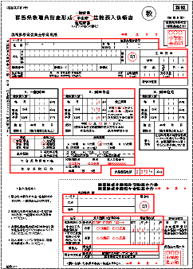
【控除預入額】
積立をしない月は
必ず「0」を記入

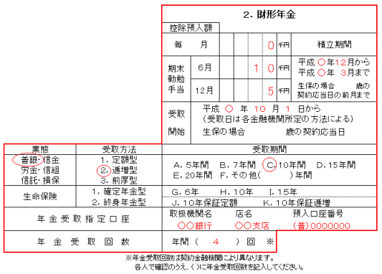

【受取開始】
60歳以降、かつ最終積立日から据置期間を経過した日を記入
※据置期間：
普銀・信金・信組・労金は、６か月以上５年以内
信託は３か月以上５年以内

【年金受取回数】
下表「財形年金受取回数一覧」から、希望する金融機関の回数を選択して記入

「支店コード」も必ず記入してください。

 | 金融機関一覧・財形年金受取回数一覧
 |  | 金融機関名 | 支店（社）名 | 金融機関･支店ｺｰﾄﾞ |  | 年金受取回数
 | 1 | 群 馬 銀 行 | 0 | 0128 | 0 | 年４・６回
 | 2 | 三井住友信託銀行（旧中央三井信託銀行） | 前橋支店 | 0294 | 634 | 年４回
 | 3 | 東 和 銀 行 |  | 0516 |  | 年４回
 | 4 | 高崎信用金庫 | 0 | 1203 | 0 | 年４回
 | 5 | 桐生信用金庫 | 0 | 1204 | 0 | 年４回
 | 6 | アイオー信用金庫 | 0 | 1206 | 0 | 年４回
 | 7 | 利根郡信用金庫 | 0 | 1208 | 0 | 年４回
中央労働金庫の支店名は「前橋支店」です。それ以外はありません。
 | 8 | 北群馬信用金庫 | 0 | 1210 | 0 | 年４回
 | 9 | しののめ信用金庫 | 0 | 1211 | 0 | 年４回
 | 10 | 群馬県信用組合 | 0 | 2146 | 0 | 年４回
 | 11 | ぐんまみらい信用組合 | 0 | 2149 | 0 | 年４回
第一生命は、事務局職員のみ申込み可能。
 | 12 | 中央労働金庫 | 前橋支店 | 2963 | 211 | 年１・２・４・６・１２回
 | 13 | 第一生命保険 | 前橋支社 | 9829 | 000 | 年１・４回

「三菱ＵＦＪ信託銀行」、「みずほ信託銀行」、「朝日生命保険」、「明治安田生命保険」は、新規募集を停止しています。

